Sheet1
http://www.job-board.info/niseko_jobs/

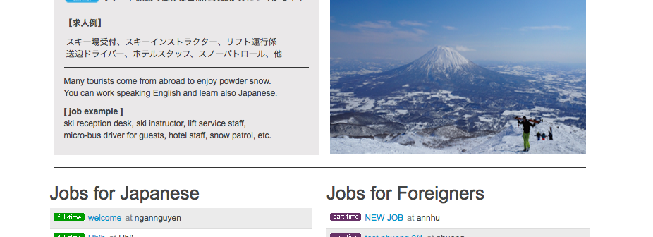
ラインを入れてください。
仕事情報が無い場合
Comming Soon !!
を表示してください。

Comming Soon !!

ラインを入れてください。

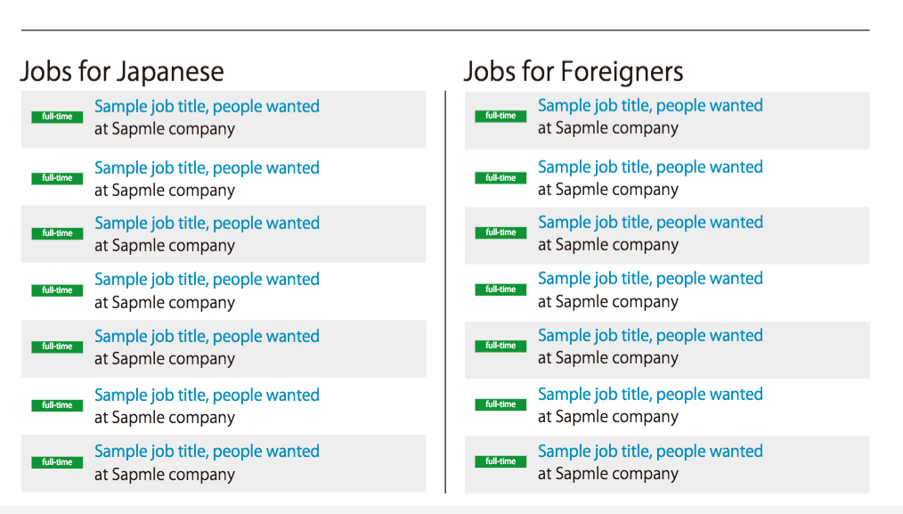

このような表示になります。

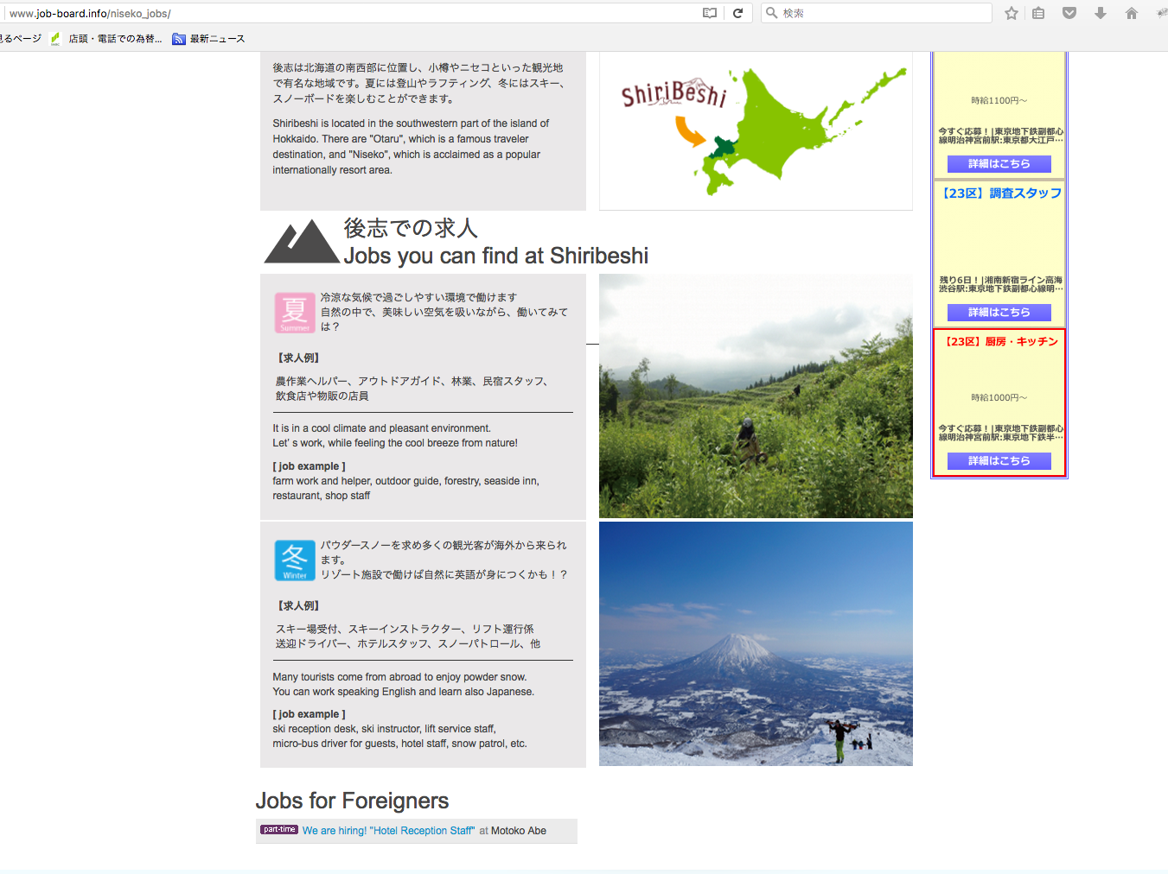

この線はなんでしょうか？
消してください

